US Exports
US EXPORTS — Il Fornitore di Ultima Istanza
TESI: Gli USA sono diventati 'supplier of last resort' — focus destinazioni Asia/Europa/Latam
 | PROD. | CRUDE EXPORTS BY DESTINATION |  |  |  | REFINED & CAPACITY |  | SPR |  | METRICHE DERIVATE
Mese | Production (mbd) | TOTAL Crude Exp. (mbd) | Asia-Pac (mbd) | Europa (mbd) | Latam+Other (mbd) | Gasoline Exp. (kbd) | Refinery Util. (%) | SPR Level (M bbl) | SPR Δ (kbd) | Total Petr. Exp. (mbd) | Asia % | Status
Gen '25 | 13.20 | 4.20 | 1.50 | 1.60 | 1.10 | 0,800 | 89.0% | 395.0 | -0.5 | 6.20 | 35.7% | → Normale
Apr '25 | 13.30 | 4.50 | 1.60 | 1.70 | 1.20 | 0,850 | 91.0% | 398.0 | -0.5 | 6.63 | 35.6% | → Normale
Lug '25 | 13.40 | 4.70 | 1.65 | 1.80 | 1.25 | 0,880 | 92.0% | 402.0 | 0.0 | 6.90 | 35.1% | → Normale
Ott '25 | 13.40 | 4.80 | 1.70 | 1.80 | 1.30 | 0,900 | 91.0% | 406.0 | 0.0 | 7.05 | 35.4% | → Normale
Gen '26 | 13.50 | 4.90 | 1.75 | 1.85 | 1.30 | 0,920 | 90.0% | 408.0 | -0.3 | 7.20 | 35.7% | → Normale
Feb '26 | 13.50 | 5.00 | 1.80 | 1.85 | 1.35 | 0,950 | 90.0% | 411.0 | 0.0 | 7.38 | 36.0% | → Normale
Mar '26 | 13.60 | 5.20 | 2.20 | 2.00 | 1.00 | 1,050 | 94.0% | 413.0 | -1.0 | 7.83 | 42.3% | ⬆ Surge attivo
Apr '26 | 13.70 | 4.80 | 2.50 | 1.50 | 0.80 | 1,200 | 96.0% | 397.9 | -7.1 | 7.80 | 52.1% | ⚠ MAX CAPACITY
Mag '26 | 13.65 | 4.80 | 2.45 | 1.50 | 0.85 | 1,100 | 91.7% | 391.0 | -2.0 | 7.55 | 51.0% | → Normale
Mag-S2 '26 | 13.70 | 5.50 | 2.80 | 1.70 | 1.00 | 1,150 | 91.7% | 384.1 | -2.3 | 8.38 | 50.9% | → Normale
Mag-S3 '26 | 13.70 | 5.20 | 2.50 | 1.70 | 1.00 | 1,150 | 94.7% | 357.1 | -13.5 | 8.08 | 48.1% | ⬆ Surge attivo
Giu-S1 '26
Lug-S1 '26 | 13.75 | 4.50 | 2.00 | 1.50 | 1.00 | 1,200 | 94.8% | 325.7 | -5.5 | 7.50 | 44.4% | ⬆ Surge attivo
Lug-S3 '26 | 13.80 | 4.80 | 2.20 | 1.60 | 1.00 | 1,180 | 95.2% | 318.0 | -2.0 | 7.75 | 45.8% | ⚠ MAX CAPACITY
Ago-S2 '26 | 13.85 | 4.60 | 2.10 | 1.55 | 0.95 | 1,170 | 94.3% | 304.8 | -2.8 | 7.53 | 45.7% | ⬆ Surge attivo
Ago-S4 '26 | 13.90 | 4.40 | 1.95 | 1.60 | 0.85 | 1,210 | 96.1% | 296.0 | -2.5 | 7.43 | 44.3% | ⚠ MAX CAPACITY
Set-S1 '26 | 13.95 | 4.55 | 2.05 | 1.60 | 0.90 | 1,220 | 95.8% | 293.0 | -1.5 | 7.60 | 45.1% | ⚠ MAX CAPACITY
Set-S2 '26 | 14.00 | 4.65 | 2.10 | 1.65 | 0.90 | 1,230 | 96.2% | 291.0 | -1.0 | 7.73 | 45.2% | ⚠ MAX CAPACITY

📊 ANALISI BLAS — DOVE VANNO I BARILI USA (Atlantic Basin Pivot)

Total exports surge Feb→curr
Asia-Pacific pivot
Europa shift
Asia % attuale
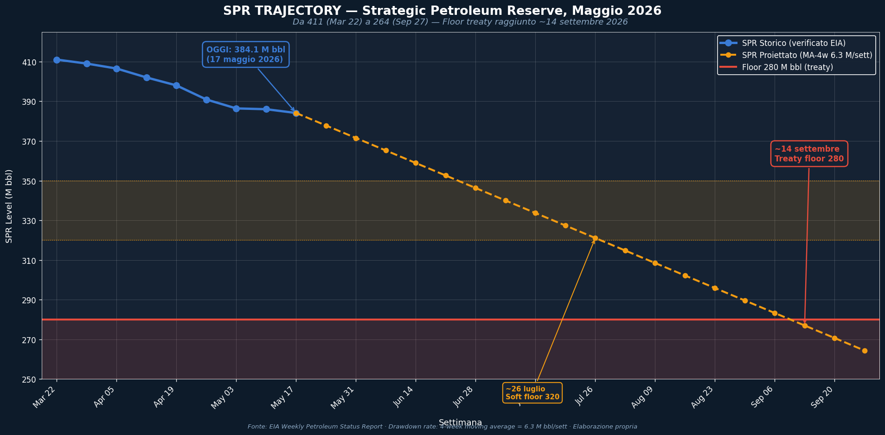
SPR Trajectory — 384.1 → 280 M bbl (proiezione MA-4w 6.3 M bbl/sett)
• IEA OMR May 2026: 'Atlantic Basin crude exports +3.5 mbd since Feb, primarily East of Suez' — USA è il driver principale
• Refinery util max sostenibile ~95-96% (manutenzioni stagionali) → margine reale di surge è limitato
• SPR floor politico ~280M bbl (sotto questa soglia diventa difficile drawdown ulteriori per ragioni di sicurezza)
• Aggiornamento 17/5: SPR 384.1 M bbl (EIA WPSR verified). Drawdown medio ~4.6 M bbl/sett dal 20/3.
📉 PROIEZIONE SPR — TRAIETTORIA AL FLOOR (MA-4w = 6.3 M bbl/sett)
Storico settimanale + proiezione lineare al ritmo della media mobile 4 settimane
Settimana
Mar 22 | 411.0 | 280
Mar 29 | 409.0 | 280
Apr 05 | 406.5 | 280
Apr 12 | 402.0 | 280
Apr 19 | 398.0 | 280
Apr 26 | 390.9 | 280
May 03 | 386.4 | 280
May 10 | 386.0 | 280
May 17 | 384.1 | 280
May 24 | 377.8 | 280
May 31 | 371.5 | 280
Jun 07 | 365.2 | 280
Jun 14 | 358.9 | 280
Jun 21 | 352.6 | 280
Jun 28 | 346.3 | 280
Jul 05 | 340.0 | 280
Jul 12 | 333.7 | 280
Jul 19 | 327.4 | 280
Jul 26 | 321.1 | 280
Aug 02 | 314.8 | 280
Refinery margin to max
SPR runway (mesi)
Data stimata raggiungimento Floor

NOTE METODOLOGICHE & FONTI
• Col D 'Asia-Pac' = export verso Corea Sud, Giappone, India, Taiwan, Singapore — sostituiscono crude Gulf
• Col E 'Europa' = UE-27 + UK + Norvegia — recipient storico di crude WTI/Bakken
• Col F 'Latam+Other' = Canada, Brazil, America Latina, Africa — flussi marginali
• Pre-guerra Asia % ~36%, attuale ~51% — pivot strutturale post-Hormuz
• IEA OMR May 2026: 'Atlantic Basin crude exports +3.5 mbd since Feb, primarily East of Suez' — USA è il driver principale
• Refinery util max sostenibile ~95-96% (manutenzioni stagionali) → margine reale di surge è limitato
• SPR floor politico ~280M bbl (sotto questa soglia diventa difficile drawdown ulteriori per ragioni di sicurezza)
• Aggiornamento 17/5: SPR 384.1 M bbl (EIA WPSR verified). Drawdown medio ~4.6 M bbl/sett dal 20/3.
📉 PROIEZIONE SPR — TRAIETTORIA AL FLOOR (MA-4w = 6.3 M bbl/sett)
Storico settimanale + proiezione lineare al ritmo della media mobile 4 settimane

Settimana | SPR Storico (M bbl) | SPR Proiettato | Floor (280) | SPR Level (M bbl)
Mar 22 | 411.0 |  | 280 | 411.0
Mar 29 | 409.0 |  | 280 | 409.0
Apr 05 | 406.5 |  | 280 | 406.5
Apr 12 | 402.0 |  | 280 | 402.0
Apr 19 | 398.0 |  | 280 | 398.0
Apr 26 | 390.9 |  | 280 | 390.9
May 03 | 386.4 |  | 280 | 386.4
May 10 | 386.0 |  | 280 | 386.0
May 17 | 384.1 |  | 280 | 384.1
May 24 |  | 377.8 | 280 | 377.8
May 31 |  | 371.5 | 280 | 371.5
Jun 07 |  | 365.2 | 280 | 365.2
Jun 14 |  | 358.9 | 280 | 358.9
Jun 21 |  | 352.6 | 280 | 352.6
Jun 28 |  | 346.3 | 280 | 346.3
Jul 05 |  | 340.0 | 280 | 340.0
Jul 12 |  | 333.7 | 280 | 333.7
Jul 19 |  | 327.4 | 280 | 327.4
Jul 26 |  | 321.1 | 280 | 321.1
Aug 02 |  | 314.8 | 280 | 314.8
Aug 09 |  | 308.5 | 280 | 308.5
Aug 16 |  | 302.2 | 280 | 302.2
Aug 23
Aug 30
Sep 06
Sep 13
Sep 20
Sep 27

🛑 PERCHÉ NON POSSIAMO ANDARE SOTTO I 280 MILIONI DI BARILI
La soglia 280 M bbl non è arbitraria — è il risultato di 6 vincoli sovrapposti (legale, fisico, politico, strategico)

1. VINCOLO IEA — Treaty obligation
▸ 90 giorni di copertura import netto (Agreement on an International Energy Program, 1974)
L'IEA richiede ai membri stock pari a 90 giorni di import netto. USA tecnicamente net exporter oggi, ma il floor preserva la flessibilità di rientrare sotto la copertura senza rompere il treaty in caso di shock improvviso. ~280 M bbl ≈ 90 giorni storici medi di import.

2. VINCOLO FISICO — Cavern integrity
▸ Salt domes richiedono pressione minima per evitare cedimenti strutturali permanenti
Il petrolio è stoccato in caverne create per dissoluzione nelle cupole saline del Texas e Louisiana. Sotto certi livelli (~250 M bbl), la pressione idrostatica scende e le caverne possono iniziare a deformarsi. Danni permanenti = perdita di capacità irreversibile. Engineering studies DOE indicano ~280 come soglia di sicurezza prudenziale.

3. VINCOLO OPERATIVO — Max withdrawal rate
▸ Capacità massima di prelievo cala drasticamente sotto livelli ridotti
Max withdrawal rate dichiarato: 4.4 mbpd, ma sostenibile solo da pieno (~90 giorni). A 280 M bbl il rate effettivo scende a ~2.5 mbpd. Sotto questa soglia, l'SPR perde la sua funzione primaria — rispondere rapidamente a uno shock di supply. È un asset strategico, non un riserva da consumare.

4. VINCOLO POLITICO — Trump Refill Order
▸ Amministrazione Trump ha dichiarato (gen 2025) intenzione di refillare a 714 M bbl
Inaugural address gennaio 2025: 'fill the SPR to capacity'. DOE Secretarial Order febbraio 2025: 'Refill the Strategic Petroleum Reserve' priority. Continuare drawdown contraddice direttamente la policy ufficiale. Costo politico altissimo per amministrazione che ha pubblicamente promesso il refill.

5. VINCOLO DI MERCATO — Signaling effect
▸ SPR vicino al floor segnala panico, può causare price spike che lo stesso release voleva evitare
Ogni barile rilasciato ha effetto moderatore decrescente man mano che le riserve calano visibilmente. Sotto 280, i trader interpretano il drawdown come 'fine delle munizioni' — il mercato anticipa che USA non potrà più intervenire, e i prezzi salgono prima del prossimo shock. Diminishing returns sull'efficacia.

6. VINCOLO STRATEGICO — Second-shock insurance
▸ Riserva per gestire UN secondo shock concorrente o successivo (uragano, secondo conflitto)
La storia dimostra che le crisi energetiche raramente sono singole: Yom Kippur '73 + Iran '79 in 6 anni; Gulf War '90 + Iraq '03. Mantenere 280 M bbl significa avere ~63 giorni di copertura per UN secondo shock dopo aver gestito il primo. Sotto questa soglia, USA diventa vulnerabile a sequenze multiple di crisi.

🎯 IMPLICAZIONE PER IL FRAMEWORK BLAS
I 280 M bbl non sono un limite numerico ma un POINT-OF-NO-RETURN strategico.
Avvicinarsi a quella soglia (anche a 310-320 M bbl) genererà pressione politica per FERMARE il drawdown
ben PRIMA del raggiungimento matematico — probabilmente nel range 320-340 M bbl (corrispondente a fine luglio '26).

Quindi la DATA EFFETTIVA di 'esaurimento utile' SPR è più anticipata del 9 settembre matematico:
• 9 settembre 2026 = floor matematico (280)
• Fine luglio 2026 = floor POLITICO (320-340 M bbl)

Questo dimostra che la Tesi 2 di Blas (USA supplier of last resort) ha un expiration date di ~10 settimane, non 16.
Dopo quella data, gli USA passano da 'attivamente moderare' a 'preservare ottica di refill' — diversa funzione di mercato.

🌍 APPROFONDIMENTO — IL VINCOLO 'IEA 90-DAY' SPIEGATO
Il vincolo che genera la soglia di 280 M bbl — origini, meccaniche, e perché paradossalmente NON si applica più agli USA

1. L'ORIGINE — Il trauma del 1973
Nell'ottobre 1973, l'embargo OPEC dimostrò agli importatori industriali che il petrolio era un'arma geopolitica. In risposta, nel novembre 1974
fu firmato l'Agreement on an International Energy Programme (IEP) che istituiva l'IEA. L'articolo 2 del trattato impone ai membri di mantenere
stock di emergenza sufficienti per '90 giorni di copertura import netto', e di partecipare a release coordinati in caso di crisi.
Il numero '90' non è arbitrario: era la durata effettiva dell'embargo OPEC del '73-74 (17 ottobre 1973 → 18 marzo 1974, circa 152 giorni totali
ma con effetti acuti i primi 90). 90 giorni significava: capacità di assorbire un nuovo embargo della stessa intensità senza collassare.

2. LA FORMULA ESATTA — Come si calcola il '90-day'
OBBLIGO MINIMO = Net Imports anno precedente (mbpd) × 90 giorni
Cosa conta come 'stock' (Article 2 IEP + ESCM rules):
• SPR (riserva pubblica) + riserve private commerciali (industry obligation in alcuni paesi)
• Crude + raffinati (convertiti a 'crude equivalent' con fattore 1.065 o 1.25)
• Stocks held abroad sotto accordi bilaterali (es. Giappone tiene parte in USA, Germania in Olanda)
• Deduzione 10% per stocks 'non disponibili' (tank bottoms, oleodotti)
• Esclusi: naphtha + marine bunkers internazionali

Cosa conta come 'net imports' (denominatore):
• Import lordi MENO export — base annuale calendario precedente
• Se export > import (NET EXPORTER), il denominatore è ≤ 0 → obbligo formalmente NON applicabile

3. IL PARADOSSO — Perché formalmente USA NON è più obbligato
Dal ottobre 2019, gli USA sono diventati NET OIL EXPORTER (per la prima volta dal 1949).
Statisticamente, nel 2024 gli USA sono stati net exporter per 17 mesi su 12 mesi rolling, con cover che ha superato 360 giorni 18 volte dal 2018.

CONSEGUENZA TECNICA: il vincolo IEA 90-day non si applica più formalmente agli Stati Uniti.
L'obbligo è basato su 'net imports anno precedente' — se quel numero è ≤ 0, l'obbligo numerico diventa 0.

MA — e qui sta il paradosso strategico — gli USA continuano a mantenere il floor 280 PERCHÉ:
a) Anchor di leadership IEA
Gli USA contribuiscono al 43.9% di qualsiasi IEA collective release. Scendere sotto soglia simbolica vuol dire perdere credibilità di coordination.
b) Flip risk — net exporter status è instabile
Se l'export USA crolla per qualsiasi ragione (sanzioni, strikes, manutenzioni), il paese torna net importer e l'obbligo torna binding. Il floor è insurance contro questo flip.
c) Surge capacity vs production decline
La produzione shale USA inizia a declinare strutturalmente dopo il 2030 nelle proiezioni EIA. SPR ricostruito è insurance per quel periodo.
d) Strategic optionality
Mantenere il floor consente di partecipare a release coordinati anche quando non obbligati — strumento di soft power energetico (vedi release 2022 in risposta all'invasione Ucraina).
e) Domestic regional disruption
Gulf Coast hurricane events (Katrina '05, Harvey '17, Ida '21) hanno richiesto SPR drawdown anche con USA net exporter. La copertura domestica è diversa dall'IEA obligation.

4. QUANTI SONO REALMENTE 90 GIORNI OGGI?
Net imports USA 2024 (ufficiali EIA)
90 giorni × 1.5 mbpd
SPR attuale 17/5/2026
SPR a 280 (floor)
Range storico 'safe'

⚡ INSIGHT CHIAVE
Se applichiamo letteralmente il calcolo IEA (90 × net imports 2024), il floor matematico sarebbe ~135 M bbl, non 280.
Ma il floor de facto rimane 280 perché:
1) Il calcolo IEA usa il 'previous year' — un piccolo cambio nella bilancia commerciale può rendere binding di nuovo l'obbligo,
2) 280 corrisponde anche ai ~90 giorni di copertura del 'gross import' (più conservativo del 'net'),
3) Politicamente, scendere sotto 280 violerebbe la convenzione che ha tenuto da decenni — costo reputazionale elevato.

Quindi il vero floor è una 'soft constraint', non un hard legal limit. Questo è importante per il framework Blas:
→ In una crisi acuta (Brent > $200, supply globale corto), USA POTREBBE scendere sotto 280 in via temporanea
→ Ma il costo reputazionale e di mercato lo rende un'opzione di ultima istanza, non un piano A
→ Per il nostro modello manteniamo 280 come floor effettivo — è dove la POLITICA, non la legge, ferma il drawdown.

📊 SENSITIVITY MATRIX — DRAWDOWN RATE × FLOOR TARGET
Settimane al raggiungimento del floor sotto diverse combinazioni — SPR base 384.1 M bbl al 17/5/2026

 |  | 350 POLITICAL | 320 SOFT | 300 PRUDENT | 280 TREATY | 250 CAVERN | 230 PHYSICAL MAX
3.0 | 3.0 M/sett | 11 | 21 | 28 | 35 | 45 | 51
4.0 | 4.0 M/sett | 9 | 16 | 21 | 26 | 34 | 39
5.0
6.0
6.3 ★ CURRENT
7.0
8.0
10.0

📅 DATA PROIETTATA DI RAGGIUNGIMENTO FLOOR (in formato 'MMM YYYY')
 |  | Floor 350 | Floor 320 | Floor 300 | Floor 280 | Floor 250 | Floor 230
3.0 | 3.0 M/sett | Aug 2026 | Oct 2026 | Nov 2026 | Jan 2027 | Mar 2027 | May 2027
4.0 | 4.0 M/sett | Jul 2026 | Sep 2026 | Oct 2026 | Nov 2026 | Jan 2027 | Feb 2027
5.0
6.0
6.3 ★ CURRENT
7.0
8.0
10.0

LETTURA & INTERPRETAZIONE
• ★ CURRENT (6.3 M/sett) = ritmo attuale media mobile 4 settimane — base case del nostro modello
• POLITICAL (350) = soglia oltre la quale l'amministrazione Trump probabilmente ferma il drawdown per ragioni di reputazione
• SOFT (320) = soglia psicologica — sotto cui il mercato inizia a prezzare 'fine delle munizioni' USA
• PRUDENT (300) = soglia DOE 'comfortable' — sotto cui aumenta pressure dei pubblici stakeholders
• TREATY (280) = soglia formale legata all'IEA 90-day rule — il floor 'ufficiale' del nostro modello
• CAVERN (250) = soglia engineering — sotto cui i salt domes iniziano stress strutturale
• PHYSICAL MAX (230) = soglia tecnica assoluta — sotto cui il withdrawal rate massimo crolla strutturalmente

Cella bordata in nero = base case attuale (6.3 M/sett × 280 floor) = ~17 settimane = ~14 settembre 2026

Lettura strategica: anche con drawdown drasticamente accelerato (10 M/sett), USA ha ~10 settimane prima del floor treaty.
Anche con drawdown rallentato (4 M/sett), il floor politico (350) è raggiunto entro 9 settimane.
→ In OGNI scenario, agosto-settembre '26 resta la finestra di stress strategico per Tesi 2 di Blas.

SHIP Act + OPEC
DATI UFFICIALI — SHIP Act Report (EIA) + OPEC MOMR Giugno 2026
Integrazione di due fonti primarie ufficiali: serie storica export Iran (Vortexa via EIA) + bilanci OECD stocks/supply (OPEC)
 |  |  |  |  |  |  |  |  |  |  | ▶ Grafico export Iran vs Cina 2018-2025 →
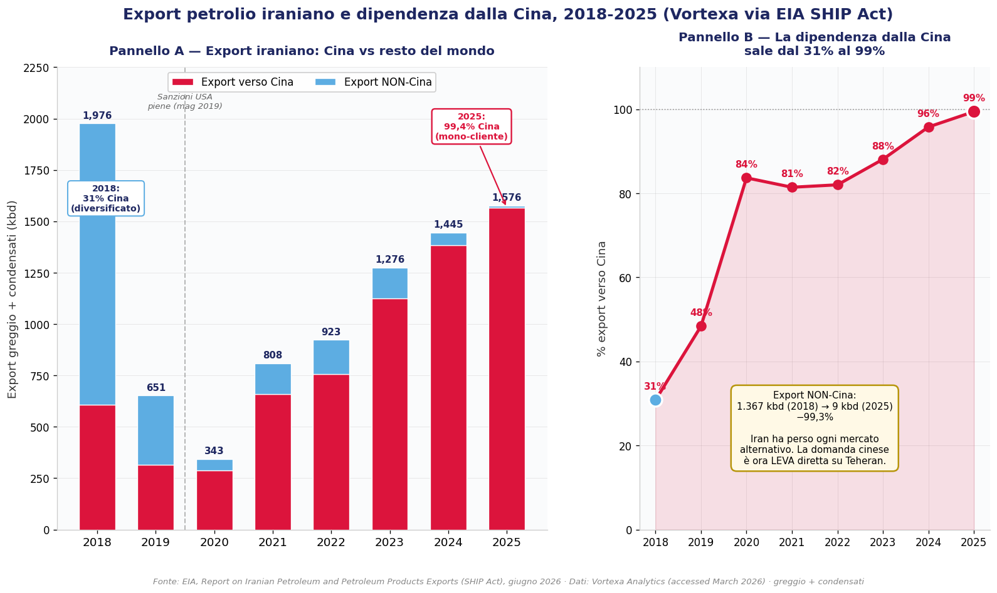
📊 SHIP ACT (EIA, giugno 2026) — Export petrolio Iran 2018-2025, fonte Vortexa
Metrica (kbd / $bn) | 2018 | 2019 | 2020 | 2021 | 2022 | 2023 | 2024 | 2025 | Trend | Note
Export totale (Vortexa) | 1,976 | 651 | 343 | 808 | 923 | 1,276 | 1,445 | 1,576 | ⬆ | Recupero post-2020 a max 8 anni
Export verso Cina | 609 | 315 | 287 | 658 | 757 | 1,124 | 1,384 | 1,567 | ⬆⬆ | 99.4% del totale nel 2025!
Export NON-Cina | 1,367 | 337 | 56 | 151 | 166 | 151 | 60 | 9 | ⬇⬇ | Crollato: Cina assorbe tutto
Revenue ($bn nominali) | 51 | 11 | 5 | 19 | 38 | 43 | 49 | 48 | → | Stabile ~$48-49bn nonostante sconti
% Export verso Cina | 32% | 48% | 84% | 81% | 82% | 88% | 96% | 99% | ⬆⬆ | Iran = quasi 100% dipendente dalla Cina

🎯 INSIGHT SHIP ACT — La dipendenza totale Iran→Cina
Il dato SHIP Act 2026 rivela la trasformazione strutturale dell'export iraniano negli ultimi 8 anni:

• 2018 (pre-sanzioni piene): export 1.976 kbd, di cui solo 31% verso Cina — mercato diversificato
• 2025 (oggi): export 1.576 kbd, di cui 99.4% verso Cina (1.567 kbd) — mono-cliente totale
• Export NON-Cina CROLLATO da 1.367 kbd (2018) a 9 kbd (2025): -99.3%

→ IMPLICAZIONE CRITICA per Tesi 4 (Iran NOT exploding):
La resilienza iraniana dipende interamente dalla Cina. Se Pechino riduce import (come sta facendo,
vedi sheet China Demand), Iran NON ha mercati alternativi. La 'mano invisibile' cinese di Blas è
quindi anche una LEVA su Teheran: la demand destruction cinese colpisce Iran più di chiunque altro.

• Revenue 2025 ~$48bn nonostante volumi alti = conferma sconti $8-10/bbl su Iranian Light (gen 2026)
• Flotta ombra: SHIP Act lista ~280 navi VLCC+/Suezmax/Aframax coinvolte (Appendici B-C)

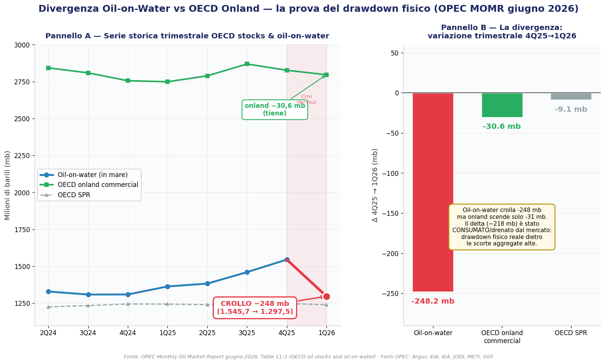
 |  |  |  |  |  |  |  |  |  |  | ▶ Grafico divergenza oil-on-water vs onland →
🛢 OPEC MOMR (giugno 2026) — OECD stocks & oil-on-water (mb)
Categoria (mb) | 2023 | 2024 | 2025 | 3Q25 | 4Q25 | 1Q26 | Δ 4Q25→1Q26 | Stato |  | Note
OECD onland commercial | 2,780 | 2,756 | 2,827 | 2,869 | 2,827 | 2,796 | -31 | ⬇ scende
OECD SPR | 1,207 | 1,245 | 1,249 | 1,238 | 1,249 | 1,240 | -9 | → stabile
OECD total | 3,987 | 4,001 | 4,075 | 4,106 | 4,075 | 4,036 | -40 | ⬇ scende
Oil-on-water | 1,391 | 1,310 | 1,546 | 1,461 | 1,546 | 1,298 | -248 | ⬇⬇ CROLLO

⚖ RICONCILIAZIONE FINALE — Oil-on-water è la chiave di tutto
Il dato OPEC oil-on-water conferma e quantifica esattamente la nostra tesi della settimana scorsa:

• Oil-on-water: 4Q25 = 1.545,7 mb → 1Q26 = 1.297,5 mb = CROLLO di -248 mb in un trimestre
• OECD onland commercial: -30,6 mb (da 2.826,6 a 2.796,0) — molto più contenuto

→ COSA SIGNIFICA: il petrolio si è spostato DALL'ACQUA alla TERRA + è stato consumato.
Durante la crisi Hormuz, le navi hanno scaricato (oil-on-water -248mb) ma l'onland NON è salito
proporzionalmente (-30mb) → il delta (~218 mb) è stato CONSUMATO/drenato dal mercato.

Questo CONFERMA il drawdown fisico reale anche con scorte aggregate apparentemente alte:
le scorte 'utilizzabili' calano, mentre l'oil-on-water (Iran dark fleet) era il buffer che si è svuotato.

• Collega SHIP Act + OPEC: la dark fleet iraniana (~280 navi) trasportava parte di quell'oil-on-water.
• Con Hormuz semi-bloccato, quelle navi hanno scaricato in Cina (99% destinazione) → -248mb on water.

🎯 TESI CONSOLIDATA: scorte aggregate alte (Salhajji) + oil-on-water in crollo (OPEC) + dipendenza
Iran-Cina al 99% (SHIP Act) = il mercato fisico è più teso di quanto i numeri aggregati suggeriscano,
ma il rischio è concentrato e gestibile finché la Cina assorbe. Brent $86 riflette la de-escalation,
non un crollo strutturale della domanda.

FONTI
• EIA, Report on Iranian Petroleum and Petroleum Products Exports (SHIP Act), giugno 2026 — dati Vortexa accessed March 2026
• OPEC, Monthly Oil Market Report, giugno 2026, Appendix Table 11-1 (supply/demand) + Table 11-3 (OECD stocks)
• Fonti OPEC stocks: Argus, EIA, IEA, JODI, METI, OilX e OPEC

Global Inventories
GLOBAL CRUDE INVENTORIES — Replicazione EOA/Salhajji (27 maggio 2026)
Inventari commerciali globali 2024 vs 2025 vs 2026 — il dato che ricalibra lo scenario shock

📊 SCORTE ATTUALI (W22) |  | VS 2025 |  | VS 2024 |  | SCENARIO SHOCK?
2.43 Bn bbl |  | +0.08 (+3.4%) |  | +0.12 (+5.2%) |  | ⚠ CONFUTATO

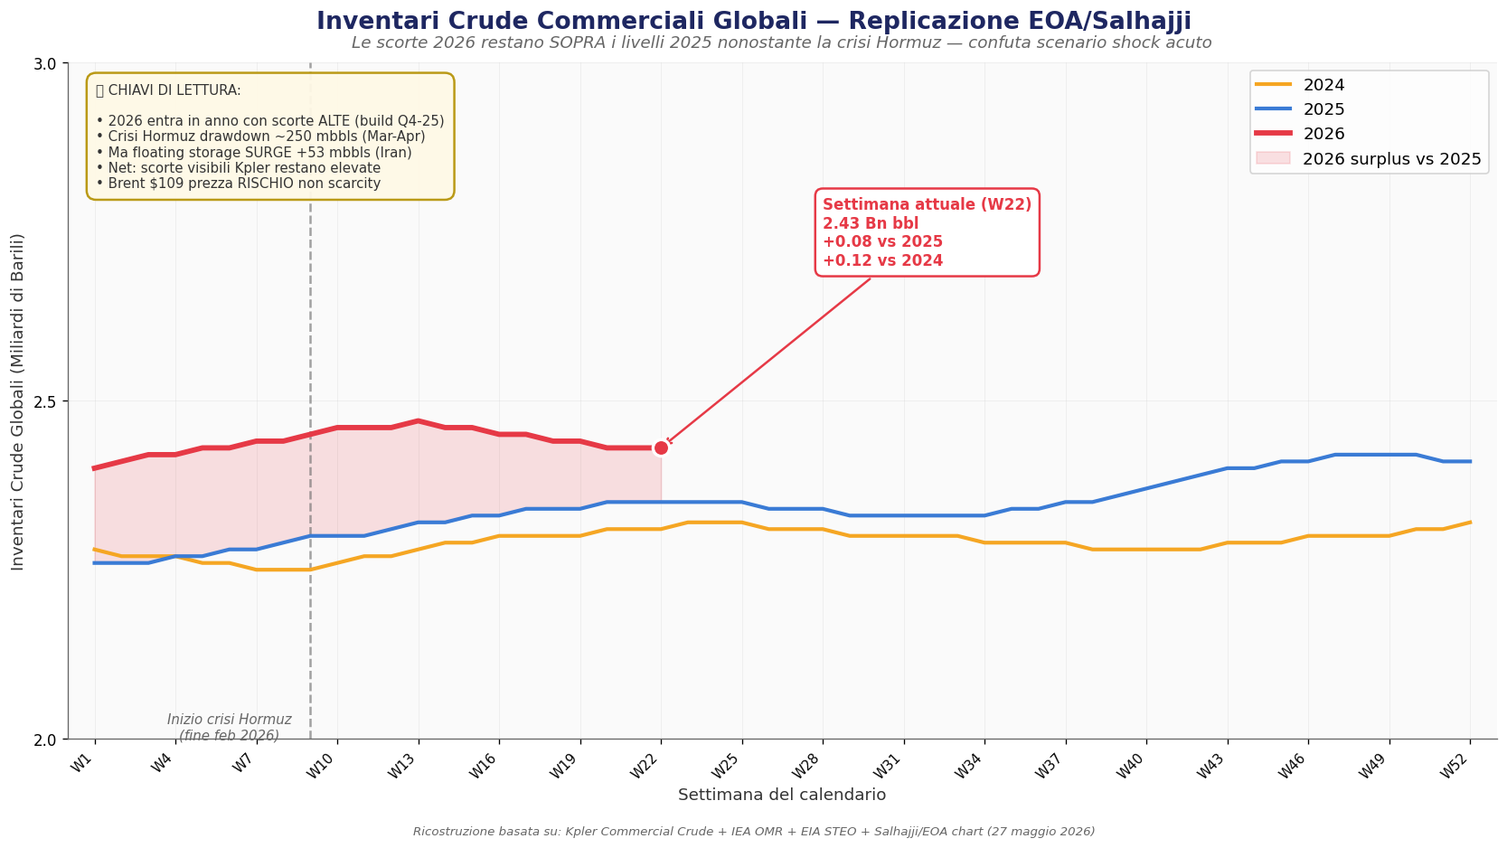
Settimana | 2024 | 2025 | 2026 | 2026 vs 2025 | 2026 vs 2024 | Δ Verso 2026 | Note
W1 | 2.28 | 2.26 | 2.40 | +0.14 | +0.12 |  | Inizio anno: 2026 entra ALTO (build Q4-25)
W3 | 2.27 | 2.26 | 2.42 | +0.16 | +0.15 | +0.02
W5 | 2.26 | 2.28 | 2.43 | +0.15 | +0.17 | +0.01 | Build continua nonostante incertezza Hormuz
W7 | 2.25 | 2.28 | 2.44 | +0.16 | +0.19 | +0.01
W9 | 2.25 | 2.30 | 2.45 | +0.15 | +0.20 | +0.01
W11 | 2.27 | 2.30 | 2.46 | +0.16 | +0.19 | +0.01
W13 | 2.28 | 2.32 | 2.47 | +0.15 | +0.19 | +0.01
W15 | 2.29 | 2.32 | 2.46 | +0.14 | +0.17 | -0.01
W17 | 2.30 | 2.33 | 2.45 | +0.12 | +0.15 | -0.01 | Inizio crisi Hormuz (~W9)
W19 | 2.30 | 2.34 | 2.44 | +0.10 | +0.14 | -0.01
W21 | 2.31 | 2.34 | 2.43 | +0.09 | +0.12 | -0.01 | Peak inventory 2026 — pre-drawdown
W23 | 2.32 | 2.35 | 2.43 | +0.08 | +0.11 | 0.00
W25 | 2.32 | 2.35
W27 | 2.31 | 2.34
W29 | 2.30 | 2.34 |  |  |  |  | Drawdown inizia — IEA OMR conferma
W31 | 2.30 | 2.33
W33 | 2.30 | 2.33 |  |  |  |  | Drawdown -129 mb (marzo)
W35 | 2.29 | 2.33
W37 | 2.29 | 2.34 |  |  |  |  | Drawdown -117 mb (aprile) + floating +53
W39 | 2.28 | 2.35
W41 | 2.28 | 2.36 |  |  |  |  | Stabilizzazione attorno a 2.43
W43 | 2.29 | 2.38
W45 | 2.29 | 2.40 |  |  |  |  | Settimana attuale W22-W23
W47 | 2.30 | 2.41
W49 | 2.30 | 2.42
W51 | 2.31 | 2.42

🔍 ANALISI INTEGRATA — Perché il dato è importante e cosa ricalibra

1. PERCHÉ LE SCORTE RESTANO ALTE NONOSTANTE LA GUERRA
• ENTRATA ANNO ALTA: 2026 ha iniziato con scorte già ai massimi del periodo (build Q4-25 +2.3 mbd per EIA STEO Set-25)
• ATLANTIC BASIN SURGE: USA + Brazil + Canada + Kazakhstan + Venezuela hanno aumentato export di +3.5 mbd (IEA OMR May)
• CHINA DEMAND DESTRUCTION: -3.6 mbd seaborne imports = -3.6 mbd di consumo NON realizzato
• FLOATING STORAGE BOOM: +53 mbbls in aprile (IEA) — petrolio fisico esiste, è solo parcheggiato in mare
• IEA COORDINATED RELEASE: 400 mbbls SPR globali in rilascio (USA 172 mbbls) — aggiunge ulteriore supply
• NET RESULT: scorte commerciali Kpler restano sopra 2025, MA distribuzione molto diversa (più floating, meno on-land)

2. COSA RICALIBRA NEL FRAMEWORK BLAS
Tesi 1 (China invisible hand) |  |  | ✓ RAFFORZATA |  | Le scorte alte CONFERMANO che la demand destruction cinese sta funzionando — il sistema regge
Tesi 2 (US supplier last resort) |  |  | ✓ RAFFORZATA |  | Atlantic Basin +3.5 mbd è la spiegazione DIRETTA delle scorte ancora alte
Tesi 3 (Europe calm) |  |  | ✓ SUPPORTATA |  | Scorte alte significano disponibilità fisica — il diesel crack è premio rischio, non scarcity
Tesi 4 (Iran NOT exploding) |  |  | ✓ RAFFORZATA |  | Iran ha tempo di negoziare — mercato non è disperato per i suoi barili

3. IMPLICAZIONE PER PROIEZIONE PREZZI BRENT
• BRENT $109 è coerente con scorte alte — il prezzo riflette RISCHIO geopolitico, non SCARCITY fisica
• Lo scenario shock $130-150 diventa MENO probabile nel breve (3 mesi)
• Range realistico Q3 2026: $95-115/bbl (vs precedente $105-130)
• La 'finestra critica' agosto-settembre si SPOSTA in avanti: stress reale forse Q4 2026 / Q1 2027
• MA — attenzione al downside: se cease-fire arriva, scorte alte = collasso prezzi rapido a $75-85
• Volatilità Brent resterà ALTA (range $40+ già visto in aprile per IEA) anche con scorte alte

4. ⚠ LA DISTINZIONE CRITICA — Floating vs On-land
Il dato Kpler 'Commercial Crude' include sia scorte ON-LAND sia FLOATING STORAGE.
Per i 'consumatori' (raffinerie, distributori), solo le ON-LAND sono effettivamente disponibili.

IEA OMR May ha numeri molto più granulari:
• Aprile: ON-LAND -170 mbbls (-5.7 mbpd) ← SCARCITY REALE
• Aprile: ON-WATER +53 mbbls ← parking dark fleet iraniano
• NET observabili: -117 mbbls (mantiene drawdown)

QUINDI: la NARRATIVA 'no shock' è vera per scorte aggregate, ma per scorte UTILIZZABILI
il drawdown è ancora -5.7 mbpd — pace insostenibile oltre 4-6 mesi.

RECONCILIAZIONE: il grafico Salhajji è giusto MA va contestualizzato.
→ Scorte aggregate alte NON eliminano lo scenario shock; lo POSTICIPANO.

FONTI & RIPRODUCIBILITÀ
• Kpler Commercial Crude Inventories (subscription) — base per il chart Salhajji originale
• EIA Today in Energy 'Strategic global oil inventory 2.5 Bn bbl end-2025' (20 aprile 2026)
• EIA STEO settembre 2025: global inventory build +1.6 mbd in 2026 forecast
• IEA OMR May 2026: '-129 mb March + -117 mb April' drawdown observed inventories
• EOA (Energy Outlook Advisors) / Anas Alhajji LinkedIn post 27 maggio 2026
• Lo script Python che ricostruisce il chart è in /home/claude/gen_inventories.py

🔍 SCOMPOSIZIONE TOTAL vs EXCLUDING CHINA & US (aggiornamento 1 giugno 2026)
Il nuovo grafico Salhajji rivela DOVE sono concentrate le scorte: la 'sovrabbondanza' 2026 è quasi tutta in Cina+USA

Total globale (W22) |  |  | 2.43 Bn bbl |  | Panel A — sopra tutti tranne 2020
Excluding China&US |  |  | 1.16 Bn bbl |  | Panel B — nel mezzo del gruppo, NORMALE
China + US (implicito) |  |  | 1.27 Bn bbl |  | ≈52% del totale globale!
di cui Cina commercial |  |  | ~1.00 Bn bbl |  | EIA: cresciuta da 411M USA

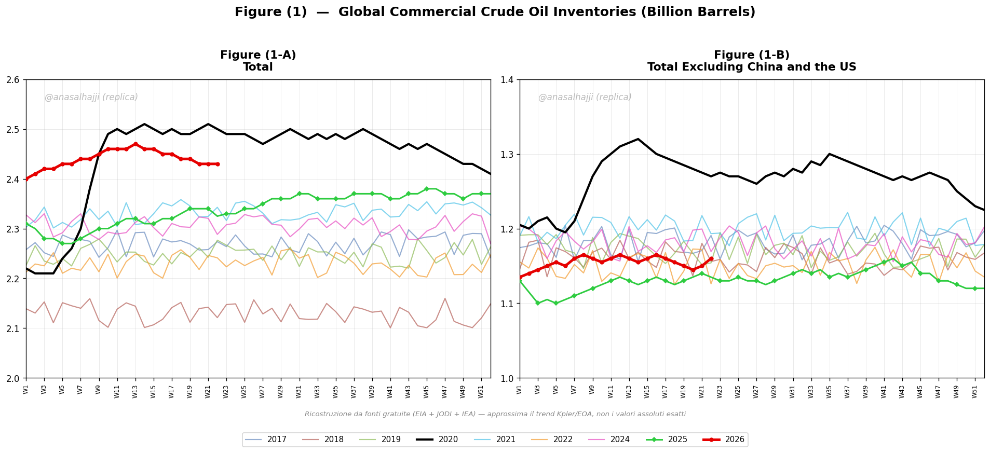

💡 L'INSIGHT CHE CAMBIA L'INTERPRETAZIONE
Il confronto tra i due pannelli è analiticamente DECISIVO:

📊 PANEL A (Total): 2026 appare RASSICURANTE — scorte sopra tutti gli anni tranne il 2020 Covid.
Questo è il dato che a prima vista 'confuta lo shock'.

📊 PANEL B (Excluding China&US): 2026 è NEL MEZZO del gruppo, NON elevato.
Il resto del mondo ha scorte NORMALI, non sovrabbondanti.

🎯 CONCLUSIONE: la 'sovrabbondanza' di scorte 2026 è un FENOMENO CINA+USA, non globale.
• Cina sta stoccando aggressivamente (~1 Bn bbl commercial, EIA) — strategic + demand destruction
• USA ha scorte commerciali elevate (Atlantic Basin surge)
• Il RESTO DEL MONDO (Europa, Giappone, India, altri non-OECD) è a livelli normali → più vulnerabile

⚠ IMPLICAZIONE PER LO SCENARIO SHOCK:
La narrativa 'no shock perché scorte alte' va QUALIFICATA. Le scorte cinesi NON sono fungibili
per il mercato globale — la Cina non le esporta. Sono un buffer NAZIONALE, non globale.
Se la Cina trattiene (come sta facendo), il mercato 'utilizzabile' è più corto di quanto il Total suggerisca.

→ Questo RICONCILIA il dato Salhajji con il drawdown on-land IEA (-5.7 mbpd):
Total alto (per Cina) + on-land tight (per resto mondo) = entrambi VERI simultaneamente.

🆓 FONTI GRATUITE PER AUTO-AGGIORNAMENTO SETTIMANALE
EIA Open Data API |  | api.eia.gov/v2 |  | USA commercial crude + SPR settimanale. Registrazione gratuita. |  |  |  | Series: WCESTUS1, WCSSTUS1
EIA Today in Energy |  | eia.gov/todayinenergy |  | Cina commercial (~1 Bn bbl). Aggiornato periodicamente. |  |  |  | id=67504
JODI Database |  | jodidata.org |  | Scorte ufficiali governi OECD + non-OECD. Gratis. |  |  |  | World Database
IEA OMR highlights |  | iea.org/reports/oil-market-report |  | OECD total inventories (porzione gratuita). |  |  |  | Monthly
Script Python incluso |  | gen_inventories_v2.py |  | Genera il chart a 2 pannelli. Inserire EIA key e rieseguire. |  |  |  | In allegato

